工作表1
分项／年度 |  |  |  | 备注
货币资金 |  |  |  | 占资产比重应该较高，且大于借款总额
短期借款 |  |  |  | 借款越少越好
长期借款 |  |  |  | 借款越少越好
总负债
所有者权益
非流动资产 |  |  |  | 小于长期负债和所有者权益，以长支长
总资产
资产负债率 |  |  |  | 与行业相当即可，可用于提升ROE
营业收入 |  |  |  | 营收增速20%以上较好
营业成本 |  |  |  | 与营收配对
毛利
毛利率 |  |  |  | 30%以上较好
销售费用 |  |  |  | 占毛利1/3以下较好
管理费用 |  |  |  | 占毛利1/3以下较好
净利润
权益净利润（ROE） |  |  |  | 15%以上较好
销售商品收到的现金 |  |  |  | 应当与营业收入接近
经营活动现金流 |  |  |  | 大于经营利润好
应收帐款 |  |  |  | 占资产比重应较低，增速应小于收入增速
应收帐款周转率 |  |  |  | 保持稳定，优于行业均值
应收帐款周转天数
存货 |  |  |  | 存货应与收入配比
存货周转率 |  |  |  | 保持稳定，优于行业均值
存货周转天数
总资产周转率 |  |  |  | 保持稳定，优于行业均值
资本支出 |  |  |  | 净利润应当涵盖资本支出
市盈率 |  |  |  | 与行业相比，与历史相比较低，判断是否低估
市净率 |  |  |  | 与行业相比（不适用科技业），与历史相比较低，判断是否低估
市盈增长率 |  |  |  | 判断当前市盈率，市净率是否过高

风险调整市盈率： | 将同行业的公司的最新价，每股收益分别填入，计算出当前市盈率，将市盈率相加后计算均值，再将预期增长率计算均值，然后将目标公司的增长率跟行业的增长率均值相除的出百分比，与平均市盈率相乘得出调整后的市盈率，乘上目标每股收益，得出当前应到的股价

名称 | 最新价 | 每股收益 | 市盈率 | 预期增长率 | 目标增长率 | 调整后市盈率 | 目标每股收益 | 目标股价

均值

格力电器为例子：

ROE：
2013和2014年竟然超过了50%，为此我还多次核对了数字。差距就是对比出来的，科大讯飞号称语音识别天下无双，但其ROE不足10%。格力的ROE就连竞争力超强的[英伟达]也不是对手啊。

安全性方面：现金的多少，负债水平的高低
现金方面：手中有粮，心中不慌。一家公司没有利润一时半会儿死不了，但若是没了现金，恐怕顷刻之间就会倒闭。这一点看看乐视的贾老板就明白了，2000年前后互联网泡沫时阿里巴巴和腾讯能活下来也不过是手上多了点现金。我统计了中国所有上市公司的现金储备量，平均现金持有量占总资产约20%。因此，若一家公司现金占总资产20%以上，说明现金储备比较充足。但是，同时也应该关注一下借款量，现金量大于借款量才是安全的。如果现金还不如借款多，说明公司的命脉被捏在了债权人手里，一旦债权人要求偿还，公司岂不得开始卖资产了。
负债方面：一般认为公司的负债率在50%左右（40-60）较为合适，可以更低，但若超过80%就有很大的破产风险（金融业除外）。虽然财务报表上并没有资不抵债，但一旦破产，那些资产的变现价值肯定不值账面那么多了，这时候股东能收回一点投资就是万幸了。财务分析上有一个著名的体系叫杜邦分析体系，其核心是净资产收益率，即ROE。因为ROE=营业净利率×总资产周转率×权益乘数，所以提升ROE也可从三方面着手，即提升营收、提升毛利、提升杠杆。但提升杠杆在我看来不是正道，最重要的还是要在产品上下功夫。要知道，80%之高的负债水平，也不过是5倍杠杆，还要冒着巨大的财务风险，这值不值得还得另说。另外，其实股东投入的多少也反映了股东对公司的信心，若股东都不愿意投资，那作为普通人，也算了吧。
格力长期保持着充足的货币资金，总金额占总资产的一半左右，远高于上市公司20%的平均水平；短期借款不多、长期借款最近两年为零；作为非典型工业企业，资产较轻，非流动资产占总资产比重低；目前来看，稍有缺陷的地方是资产负债率偏高，不过这也是格力ROE高的重要原因。

盈利性方面：在我看来，衡量一家公司是不是好公司的最重要的一个标准就是盈利能力强不强。如果不能为股东带来良好的回报，哪怕老板吹得天花乱坠，也是白搭。而衡量盈利能力，第一就看毛利率。我们都知道茅台酒很贵，茅台公司很赚钱，但很多人其实不知道茅台酒的毛利在90%以上。很多医药企业的毛利在60-80%，科技行业毛利在40-60%，经营良好的工业企业毛利在20-40%，激烈竞争或产能过剩的企业毛利大多在10%以下，这些企业大多没有投资价值。除了毛利率要比较高之外，企业的费用还应当比较少，尤其是销售费用和管理费用。销售费用应当不超过毛利额的三成，管理费用也不能过多。若是所有企业都像联想一样给CEO发天价工资，恐怕上市公司又要亏损一大片了。
产品总毛利大约为33%，空调毛利为38%，高于美的、海尔等同行，这也是格力凭借硬实力所取得的溢价；归结于自建渠道的营销手段，格力的销售费用占毛利的比重较大，接近于一半；好在管理费用不高；使得营业利润和净利润表现不错；销售净利率最近几年提升至大约15%，意味着每卖出100元商品就可以得到15元净利润，赚钱能力相当可观。

增长性方面：公司除了要能赚钱，还要赚的越来越多。因为股市看的是就增长，而不是绝对的赚钱数量。我以前对比过工商银行和腾讯，工商银行每年的利润是腾讯的6倍以上，但腾讯的市值却比工商银行高，股价也比工商银行涨得快。支撑腾讯股价不断翻倍的正是每年30%以上的增长。一般情况下，企业每年营收和净利润增长15%以上就算不错了，因为总体经济水平的增幅全世界不超过5%，中国以后也基本不会出现8%的增长了。若是增幅达到30%，基本可以称得上是爆发式增长了，当然，这主要看行业。而关于增长的持续性，就涉及到更多的主观判断了。像英伟达一样，随着科技领域爆发式增长，特别是最近两年人工智能（淘金）的爆发，对GPU（铁锹）的需求也会暴增。并且这种情况，在未来几年之内还看不到任何的改变。
国内空调市场未来增长空间不大，过去两年销售收入的下滑就是表现；由于今年暑期高温天气持续不断，才使得今年空调销量取得了大幅增长；同时，增长幅度高于行业水平，格力市场份额进一步扩大，强者愈强的马太效应凸显。未来的话，农村市场将会逐渐开发，城市市场会呈现周期性；最近几年我们老家几大空调品牌以及本地品牌已经展开了竞争，但整体上农村空调普及率还不高，期待未来表现。

营运能力方面：运营能力就像是一家餐厅的翻桌率，速度越快当然效益越好。在运营能力当中，主要应当关注应收账款、存货、以及总资产周转率或周转天数，以应收账款为例，对于一般企业来说，周转天数都在30天以上。30-50算优秀、50-80算良好、80-120算及格、120-150算工业企业的一般水平。如果企业应收账款周转情况比较差，那相应的应该有更多的现金储备比较安全；若是基本周转情况非常好，那企业现金少一点也没关系。对于总资产周转率来说也是一样，若周转率不到1，那么相应的应当保持更多的现金储备。另外，很重要的一个方面就是现金流。如果一家公司收入和利润都很高，但经营活动产生的现金流量却很少，如果不是造假的话，说明公司产品的竞争力还有待加强。因为好产品一定是不愁卖的，并且很多情况都要现款或者是预付。茅台酒、苹果手机都是不带赊销的。从指标上说，销售商品收到的现金应当和营业收入接近，而经营活动产生的现金流量净额应当大于净利润。同时，净利润应当涵盖企业的长期投资，我会在以后的文章中加上这一指标。
得益于销售模式，应收账款很少，存货数量也控制的不错，应收账款周转率完美，存货周转率优秀；不足的是不知为何，销售商品提供劳务收到的现金与营业收入差距较大，但好在经营活动产生的现金流量净额高于净利润、同时高于资本支出，能够实现滚雪球。
如果衡量供应链控制力，需要判断现金短缺天数，必须要从经营周期公式入手：经营周期=存货周转天数+应收账款周转天数=应付账款周转天数+现金短缺天数。

估值方面：关于估值，主要是市盈率水平。判断市盈率的高低一般应当和行业市盈率、企业历史市盈率相比，根据行业市盈率和历史市盈率来确定什么是高、什么是低。由于市盈率主要反映了投资者对企业利润增长率的期望，我们也可以通过风险调整市盈率法对公司股票价格进行简单估计。
历史市盈率一般在10以下，低于行业水平，股市整体持续上涨时格力市盈率也会随之高估；常态市净率在3以下。
影响估值最重要的因素是增长率，30倍买入20%增长的公司要好于20倍买入10%增长的公司。高估值高增长优于低估值低增长，股市里可以让大家赚的大致有两种钱，一种是市场情绪波动的钱，一种是公司业绩增长的钱。如果你想赚公司业绩增长的钱，那高增长必然大大优于低增长。很简单，就是复利。换成公司的每股收益和你的买价，如果公司每股收益增长率是10%，7年之后每股收益翻一番，按你的买入价计算相当于市盈率只有买入时的50%；如果增长率是20%，8年之后每股收益翻两番，按买入价计算就相当于市盈率只有买入时的25%。这也是高增长的公司其估值也很高的原因，因为如果有稳健的增长，高估值很快就会被消化，并且业绩会足以支撑股价涨得更高。

年度／分项 | 公司A（增长率20%） |  |  |  | 公司B（增长率10%）
 | 每股收益 | 买入价 | 买入价市盈率 | 增长率 | 每股收益 | 买入价 | 买入价市盈率 | 增长率
第0年 | 1.00 | 30 | 30.00 | 20 | 1.00 | 20 | 20.00 | 10
第1年 | 1.20 | 30 | 25.00 | 20 | 1.10 | 20 | 18.18 | 10
第2年 | 1.44 | 30 | 20.83 | 20 | 1.21 | 20 | 16.53 | 10
第3年 | 1.73 | 30 | 17.36 | 20 | 1.33 | 20 | 15.03 | 10
第4年 | 2.07 | 30 | 14.47 | 20 | 1.46 | 20 | 13.66 | 10
第5年 | 2.49 | 30 | 12.06 | 20 | 1.61 | 20 | 12.42 | 10
第6年 | 2.99 | 30 | 10.05 | 20 | 1.77 | 20 | 11.29 | 10
第7年 | 3.58 | 30 | 8.37 | 20 | 1.95 | 20 | 10.26 | 10
第8年 | 4.30 | 30 | 6.98 | 20 | 2.14 | 20 | 9.33 | 20

可以看出，第0年的时候，两公司每股收益均为1元，如果以30元买入A公司相当于买入时市盈率就是30倍，20元买入B公司相当于买入时市盈率为20倍。但，由于A公司增长率更高，到了第5年的时候，A公司每股收益已经达到2.49元，此时买入价市盈率为12.06倍；而B公司的每股收益只有1.61元，相对于买价来说市盈率为12.42倍。说明当年30倍的市盈率已经完全被业绩所消化。此时，如果两者的市盈率仍然为30倍和20倍，那对应的股价分别为2.4930=74.65元和1.6120=32.21元。相对于买价来说，哪个收益更高不必多说了吧。这只是以5年为期进行的计算，如果时间再拉长几年，那收益率的差距会更加明显。

年度／分项 | 公司A（增长率20%，分红率30%） |  |  |  | 分红率 | 公司B（增长率10%，分红率50%）
 | 每股收益 | 买入价 | 每股分红 | 增长率 | 30 | 每股收益 | 买入价 | 每股分红 | 增长率 | 分红率
第0年 | 1.00 | 30 | 0.30 | 20 | 30 | 1.00 | 20 | 0.50 | 10 | 50
第1年 | 1.20 |  | 0.36 | 20 | 30 | 1.10 |  | 0.55 | 10 | 50
第2年 | 1.44 |  | 0.43 | 20 | 30 | 1.21 |  | 0.61 | 10 | 50
第3年 | 1.73 |  | 0.52 | 20 | 30 | 1.33 |  | 0.67 | 10 | 50
第4年 | 2.07 |  | 0.62 | 20 | 30 | 1.46 |  | 0.73 | 10 | 50
第5年 | 2.49 |  | 0.75 | 20 |  | 1.61 |  | 0.81 | 10 | 50
合计分红 |  |  | 2.98 |  |  |  |  | 3.86
预计股价 |  |  | 49.77 |  |  |  |  | 24.16
获利总计 |  |  | 0.76 |  |  |  |  | 0.40

对A公司来说，以30倍市盈率买入，假设每年分红率30%，5年后市盈率下降至20倍；对B公司来说，以20倍市盈率买入，假设每年分红率50%，5年后市盈率下降至15倍。所以，即便5年后市盈率下降，投资高增长的公司仍然具有先天优势。

应收与存货：影响流动资金
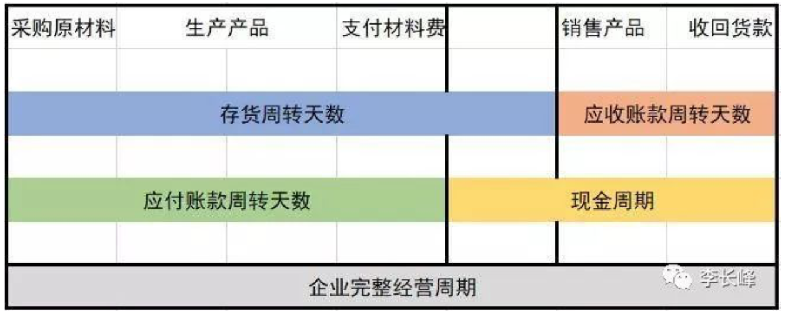

从这张图就可以看出来，企业经营的完整周期就是从购买原材料生产产品到销售产品再到最终收回货款，这里面涉及到的科目就是应收和存货。从这张图就可以看出来，企业经营的完整周期就是从购买原材料生产产品到销售产品再到最终收回货款，这里面涉及到的科目就是应收和存货。但是，很多时候，货款不是你想收想收就能收，这时候最考验的就是产品的话语权，即企业话语权了。即，如果你卖的产品很畅销，消费者都喜欢，比如茅台酒，那经销商就会排着队想卖你的产品，这时候你就有话语权了，可以要求经销商提前打款，此时报表形成预收帐款。即，如果你卖的产品很畅销，消费者都喜欢，比如茅台酒，那经销商就会排着队想卖你的产品，这时候你就有话语权了，可以要求经销商提前打款，此时报表形成预收帐款。

对于存货，关注周转率；对于应收一方面关注周转率，另一方面还要兼顾回收率。
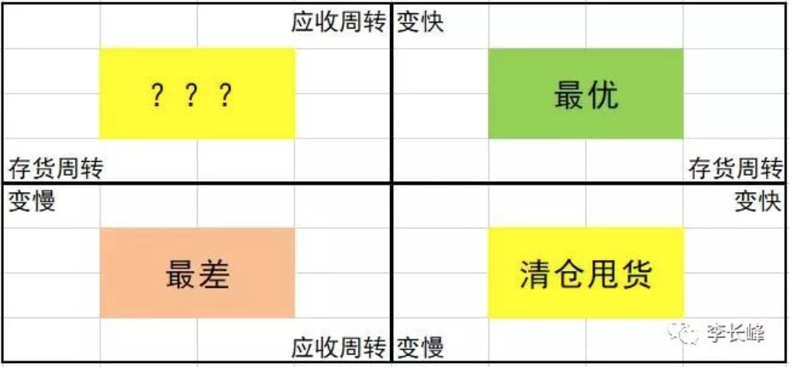

最好的情况是存货和应收的周转率同时变快，说明企业竞争力在加强；最差的情况是同时变慢，说明企业竞争力变弱；如果存货周转变快应收周转变慢，说明企业很可能在打折去库存；而如果存货周转变慢应收周转变快，虽一般不会有这种情况出现，但需考虑竞争力加强下的备货/原材料。

现金循环周期=营业周期-应付账款周转天数；营业周期表示企业做生意的效率，做出的产品直到卖出时的效率；现金循环周期反映了企业的差距，代表了企业之间在现金方面的优势，相当于无息贷款。公司的现金流相对比较健康。

分项／年度 |  |  |  | 备注
应收帐款周转天数
存货周转天数
营业周期
应付账款周转天数
现金短缺天数

成本和毛利：根据产品的定位，如果不涉及高科技，那么高端产品对应的成本应该比较高，如果产品定位差不多，成本出现差距，一般可以分出公司技术优势。成本固定了，根据毛利可以判断出产品的出厂价，根据市场售价可以倒推经销商的利润，根据经销商和厂家的利润差可以反应，厂家和经销商的地位。侧面反映出厂家的竞争力。

应收帐款回收率：前一年的应收帐款在第二年的回收比例。反映了应收帐款的质量。

质量／年度 | 2015 | 2016 | 2017 | 2018
1年以内
1-2年
2-3年
3-4年
4-5年
5年以上

存货周转：整体周转率代表整个商业周期的效率
存货结构：存货中的原材料能够转移至上游厂商的发出物质证明厂家话语权强，在产品的周期短证明效率高，产成品的周期短证明产品畅销。
存货成分分布：原材料占比高证明高质量低成本，生产技术越高。
存货结转：存货结构：存货中的原材料能够转移至上游厂商的发出物质证明厂家话语权强，在产品的周期短证明效率高，产成品的周期短证明产品畅销。

毛利率：对于某个既定的产品来说，由于成本固定，所以售价越高，毛利率就越高。售价代表着竞争力，所以毛利率越高，表示产品竞争力越强。我们最想找的就是毛利率不断提升的2C公司。毛利率飞涨，应收账款周转天数飞降，同时存货保持稳定。因为对于消费频次较高的产品，消费者对价格的敏感度会比较高，这样就会倒逼公司降低成本降低价格走低成本战略；而对于消费频次较低的产品，消费者对价格的敏感度就不高，这样就有利于公司获取更高盈利能力。对于2B类公司，如果要投资这样的公司，同行业对比是必须要做的工作，不然就很容易踩雷。
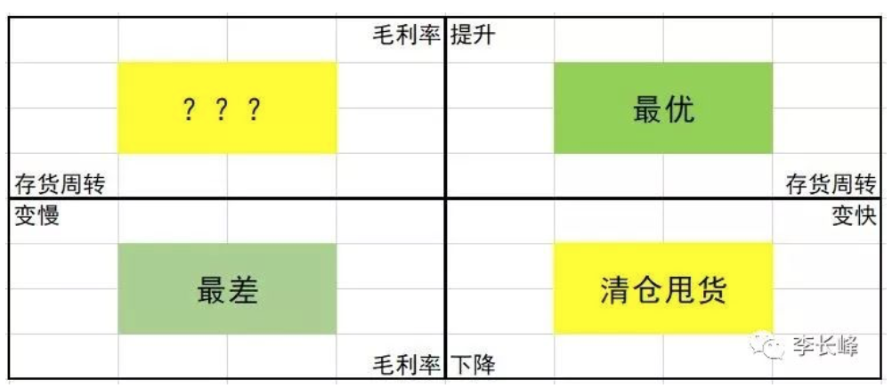

第一个毛利率是公司的毛利率，第二个毛利率是经销商（泛指）的毛利率！这两个毛利率结合在一起才反映出了产品的整个消费过程。这两个毛利率也反映出了公司与经销商之间的利益均衡，而我们则可以从这两个毛利率的变化中观察到两者话语权的微妙变化，从而发现投资机会。对弱势企业来说，成本降低以后就会主动降低售价以扩大规模，比如伊利蒙牛等就选择了降价或变相降价，相当于没得到好处。但对于另一部分强势企业来说，减税的红利就可以自己吃掉，比如你看白酒降价了吗。这反映的就是不同产业链的话语权。对于毛利率，需要从三个方面分析：一是结合周转率分析纵向变动；二是结合行业情况做横向对比；三是结合零售价变动分析与经销商之间的利润均衡。

净利润：净利润的来源也可称为净利润的结构。即需要分清楚净利润是来自于主营业务利润（核心利润），还是来自于其他方面（典型的如并购、变卖资产、政府补助、中了彩票、会计调节……）。即需要分清楚净利润是来自于主营业务利润（核心利润），还是来自于其他方面（典型的如并购、变卖资产、政府补助、中了彩票、会计调节……）。这一原则导致的结果就是收入/利润与现金收付之间的脱钩，最简单的例子就是，企业可以采取赊销的手段将产品卖出去而获取业绩，而不考虑收款的问题，此时的业绩即为虚假的业绩。通过比较连续多年的经营现金流净额和净利润，来判断净利润的真实性。这个指标在财务分析上被称为净利润现金含量，计算上等于经营现金流净额除以净利润。数值上，最好的情况是以1为中心小范围波动，且越大越好。这一指标最优的结果是以1为中心小范围波动（0.8~1,2），在这个前提之下，数值越大越好。判断充足性可以观察现流表中“构建固定资产无形资产和其他长期资产支付的现金”科目的金额。如果该科目金额相对净利润来说向来比较大，比如占50%以上甚至100%以上，那我们就可以说该公司的净利润很难满足发展的需要。财务上有一个专门的指标用以衡量是否充足，即现金满足投资比率。

